TDSheet
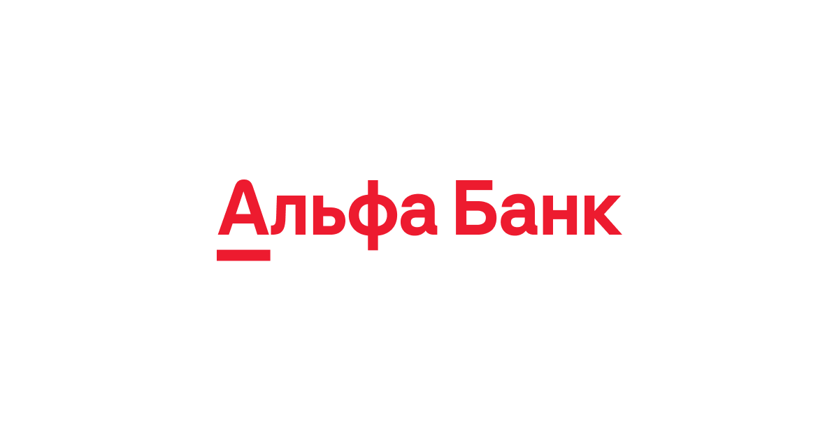
 |  |  |  | ВАШЕ ИП

 |  |  |  | КОНТАКТНАЯ ИНФОРМАЦИЯ

 |  |  |  | Акт приема-сдачи работ/услуг № TEST_NUMBER от TEST_DATE

Исполнитель: |  | TEST_MYCOMPANY (ИНН: TEST_MYINN), юр.адрес: TEST_MYADDRESS

Заказчик: |  | TEST_PARTNER_NAME (ИНН: , КПП: ), юр.адрес: TEST_PARTNER_ADDRESS

Основание: |  | TEST_BYCONTRACT

№ | Товары (работы, услуги) |  |  |  |  | Количество |  |  | Цена, рублей |  | Сумма, рублей
TEST_N1 | TEST_TITLE1 |  |  |  |  | TEST_CNT1 |  | услуга | TEST_PRICE1 |  | TEST_SUM1
TEST_N2 | TEST_TITLE2 |  |  |  |  | TEST_CNT2 |  | услуга | TEST_PRICE2 |  | TEST_SUM2

 |  |  |  |  |  |  |  |  |  | Итого: |  | 12 345,67
 |  |  |  |  |  |  |  | Без налога (НДС): |  |  |  | -
Всего оказано услуг TEST_NN, на сумму 12 345,67 TEST_CURR
TEST_RESULT_DESC

Вышеперечисленные услуги выполнены полностью и в срок. Заказчик претензий по объему, качеству и срокам оказания услуг не имеет.

Заказчик должен подписать акт в течении семи дней. Если в течение семи дней заказчик не подписал акт и не выставил рекламацию, акт считается подписанным, а услуги оказанными надлежащим образом.

Исполнитель: |  |  |  |  | Заказчик:
 |  |  | подпись |  |  |  | подпись
 |  |  | TEST_MYSHORTNAME

 |  |  | расшифровка подписи |  |  |  | расшифровка подписи

